UNIDADE_LITO
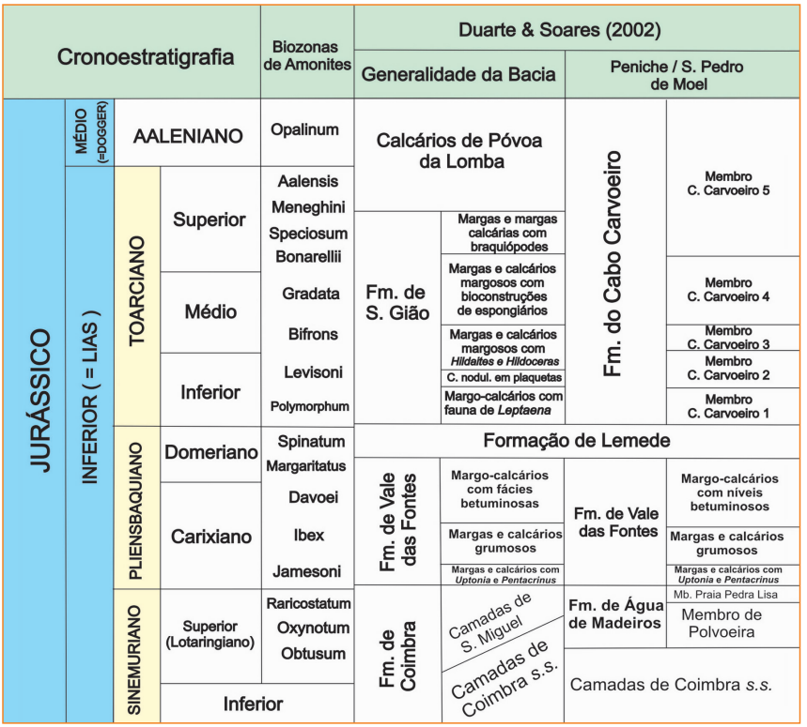
63
PALAVRA | ESCRITAS ALTERNATIVAS | AÇÃO | URI | COMENTÁRIO
Bokkeweld |  | manter (internacional) | #inter_grupo_001
Formação Lemede | Lemede | manter (internacional) | #inter_formacao_001 | todas as ocorrências estão num mesmo trabalho em BGP V.14 N.2.pdf decidir se criamos identificadores para cada umas das instâncias mencionadas Mcnb: "membro margo-calcários com níveis betuminosos" Mcup: "membros margas e calcários com Uptonia e Pentacrinus" Mcg: "membros margas e calcários grumosos" no caso de Formação Abadia, aparece somente no título de uma referência bibliográfica
Cabo Carvoeiro | Formação Cabo Carvoeiro | manter (internacional) | #inter_formacao_002
Membro CC 1 | membros Cabo Carvoeiro 1; membros CC 1 | manter (internacional) | #inter_membro_001
Membro CC 2 |  | manter (internacional) | #inter_membro_002
Membro Mcnb | membro margo-calcários com níveis betuminosos | manter (internacional) | #inter_membro_003
Membro Margo-calcários |  | manter (internacional) | #inter_membro_003
Membro Mcup | membros Mcup; membros margas e calcários com Uptonia e Pentacrinus; Mcup | manter (internacional) | #inter_membro_004
Mcg | Membro Mcg; membros margas e calcários grumosos | manter (internacional) | #inter_membro_005
Formação Cabaços | formações Cabaços | manter (internacional) | #inter_formacao_003
Montejunto |  | manter (internacional) | #inter_formacao_004
Formação Água de Madeiros |  | manter (internacional) | #inter_formacao_005
Formação Vale de as Fontes | formações Vale de as Fontes; Vale de as Fontes; Formação de Vale das Fontes | manter (internacional) | #inter_formacao_006
Formação São Gião |  | manter (internacional) | #inter_formacao_007

Formação Coimbra |  | manter (internacional) | #inter_formacao_008
Membro Polvoeira |  | manter (internacional) | #inter_membro_006
Membro Praia de Pedra Lisa |  | manter (internacional) | #inter_membro_007
Formações Sulay |  | manter (internacional) | inter_formacao_009
Burgan |  | manter (internacional) | inter_formacao_010
Zu-bair |  | manter (internacional) | inter_formacao_011
Ratawi |  | manter (internacional) | inter_formacao_012
Formação Hanifa |  | manter (internacional) | inter_formacao_013
Formação Diyab |  | manter (internacional) | inter_formacao_014

Camadas Ponta de o Tubarão |  | manter | #membro_028 | existe na lista de instâncias
Campo de o Tenente |  | manter | #membro_022 | existe na lista de instâncias
membros Cabo Blanco |  | manter (internacional) | #inter_membro_008 | todas as ocorrências estão num mesmo trabalho em BGP V.14 N.1.pdf decidir se criamos identificadores para cada umas das instâncias mencionadas
Verde |  | manter (internacional) | #inter_membro_009
Somatito Inferior |  | manter (internacional) | #inter_membro_010
Somatito Superior |  | manter (internacional) | #inter_membro_011
Constancia |  | manter (internacional) | #inter_membro_012
Formacão Serai |  | manter | #formacao_239 | consultei o documento (BGP V.1 N.1.pdf pg 32) e trata-se de problema de extração Fm. Sergi]
Formação Atokan |  | manter | #inter_formacao_015 | ele está contando a história de como apareceu o Atokano (crono) - BGP V.10 N.1-4.pdf pág 165
Formação Brushy Canyon |  | manter (internacional) | #inter_formacao_016
Formação Cardeias |  | manter | #formacao_095 | Fm. Candeias - problemas de extração
Formação Clavel |  | manter (internacional) | #inter_formacao_017 | ocorrências em BGP V.14 N.1.pdf pg 31
Formação Cocobeach | Cocobeach inferior | manter (internacional) | #inter_formacao_018 | não encontrei a carta estratigráfica do Gabão para conferir, mas no texto é usado como Formação.
Formação Echinocyamus |  | manter (internacional) | #inter_formacao_019 | ocorrências em BGP V.14 N.1.pdf pg 31
Formação Macaé |  | manter com correções | #grupo_000 | somente Macaé (sem superior / inferior)
Formação Mauriti |  | manter | #formacao_180 | é sinônimo para a Formação Cariri (BGP 2007, carta estratigráfica Araripe)
Formação Munbeca |  | manter | #formacao_117 | deve ser muribeca (problemas na extração?)
Formação Norphlet |  | manter (internacional) | #inter_formacao_020
Formação Olhos d'Água |  | manter | #externo_formacao_001
Grupo Vaza-Barris |  | manter | #externo_grupo_001
Formação Palestina |  | manter | #externo_formacao_002
Formação Pee Dee | Formação Peedee | manter (internacional) | #inter_formacao_021
Formação Smackover |  | manter (internacional) | #inter_formacao_022
Formação lrati |  | manter | #formacao_254
Grupo Brusque |  | manter | #externo_grupo_002
formações Muerto |  | manter (internacional) | #inter_formacao_023
Grupo Curamalal |  | manter (internacional) | #inter_grupo_002
Grupo Es-tância |  | manter | #formacao_165 | existe a Fm. Estância. Será que houve alguma confusão?
Grupo Macururé |  | manter | #externo_grupo_005
Mafra |  | manter | #formacao_259
Membro Ballena |  | manter | #inter_membro_013
Membro Lontras |  | manter | #externo_membro_001
Membro Triunfo- |  | manter com correções | #membro_002 | anotar somento o membro Triunfo, sem variações
Redondo |  | manter (internacional) | #inter_formacao_024
formação Lucula |  | manter (internacional) | #inter_formacao_025
Dom João |  | manter com correções | #Dom_Joao_Age | não anotar "Grupo"
grupo Espinhaço |  | manter | #supergrupo_001 | Supergrupo Espinhaço, da bacia São Francisco
Grupo Araxá | Grupo Araxá / | manter | #externo_grupo_003
Formação Canastra |  | manter | #externo_formacao_003
Grupo Seridó |  | manter | #externo_grupo_004

